1a-Identification Projet
Dossier de pilotage de projet ; Identification Projet
 |  | reference TDA62
 |  | 2019-01-20
 |  | L2 DIFS

Projet | DIFS-001

Modifier ces données
à chaque nouvelle version
Elles seront répercutées dans les autres onglets
Responsable Dossier | BARTHELEMY Damien

Période couverte par le dossier | 20/01/2020 => 31/05/2020

Objectifs du projet | Se familiariser avec la gestion de projet Cryptographie système RSA et GPG Programmation C et Java

Liste de diffusion | Matthieu AMSELLEM (L2 DIFS) Damien BARTHELEMY (L2 DIFS) Aymeric Crozes (L2 DIFS) Mahdjouba Bouzouina (L2 DIFS)

1b- Besoin capturé
Besoin Capturé
 |  |  |  |  |  | reference TDA62
 |  |  |  |  |  | 2019-01-20
 |  |  |  |  |  | L2 DIFS

Contexte Client
Le projet vise à programmer un cryptage asymétrique selon le système RSA composé d'une clé publique qui sert à crypter un message puis fourni à l'envoi et une clé privé pour décrypter le message. On doit pouvoir crypter un message puis le décrypter pour retomber dessus.Le projet est découpé en 4 phases de programmation C et une cinquième en Java. Le système doit pouvoir servir à signer électroniquement un message avec une clé privée et à vérifier une signature avec la clé publique.
Exigences Client
Categorie | ID d'exigence | Titre Exigence | Criticité (Obligatioire/ Souhaitée/exemple) | Description Exigence | Methode d'acceptation | Explication
Developement Projet | DP001 | Clé | O | Le programme doit générer une clé publique et une clé privé. | assert
Developement Projet | DP002 | Bézout | O | Le système RSA doit se baser sur l'algorithme de Bézout. | assert
Developement Projet | DP003 | Cryptage | O | Le programme doit crypter un message donné. | assert
Developement Projet | DP004 | Décryptage | O | Le programme doit décrypter correctement un message codé avec une clé. | assert
Developement Projet | DP005 | Conversion | O | Le programme doit convertir en base 64. | assert
Developement Projet | DP006 | Sauvegarde | O | Les clés doivent être sauvegardés en base 64dans un fichier chiffré.
Developement Projet | DP007 | Signature | O | Le programme doit permettre la signature pour vérifier l'intégrité et la paternité.
Developement Projet

Developement Projet

2a-OBS
Organisation Breakdown Structure (OBS)
reference TDA62
2019-01-20
L2 DIFS

OBS (exemple)

Responsable Client
Responsable Projet (RP)
Prénom Nom

Expert X
Prénom Nom

Responsable conception / Intégration (RCI)
Prénom Nom
Responsable Développement 1 (RD1)
Prénom Nom
Responsable Développement 2 (RD2)
Prénom Nom

2b-PBS
Product Breakdown Structure (PBS)
reference TDA62
2019-01-20
L2 DIFS

PBS (exemple)

Solution A

Composant A1
Composant A2
Composant A3

Composant A11

Composant A12

Composant A13

2c-WBS
Work Breakdown Structure (WBS)
 |  |  |  |  | reference TDA62
 |  |  |  |  | 2019-01-20
 |  |  |  |  | L2 DIFS

WBS (exemple)

Projet

WP3 développement
WP0 Capture Besoin
WP1 Pilotage Projet
WP2
Conception Intégration

Structuration projet
Développement A1
Conception Solution
Suivi Projet
Développement
A2
Intégration Solution
Bilan Projet
Développement
A3

OBS WBS | RP | RCI | RD1 | RD2
WP0 Capture Besoin | R | C
WP1 Pilotage Projet | R
WP2 Conception Intégration | A | R
Développement A1 |  | A | R | C
Développement A2 |  | A |  | R
Développement A3 |  | A |  | R

R: Responsable
C: Contributeur
A: Approbateur

2d-Planning Initial
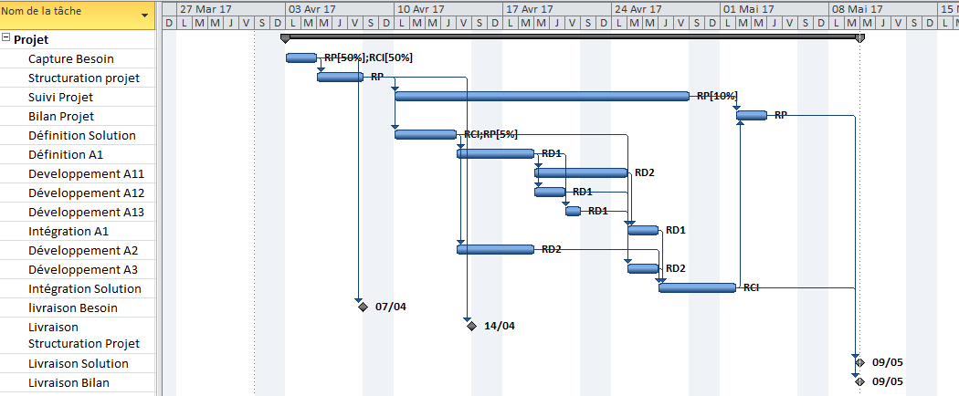
Planning Initial
 |  |  |  |  |  |  |  |  | reference TDA62
 |  |  |  |  |  |  |  |  | 2019-01-20
 |  |  |  |  |  |  |  |  | L2 DIFS

 |  | Planning Initial |  |  |  |  | Planning courant |  |  |  | Ecart de travail
ID de la tâche | Nom de la tâche | Début initial prévu | Fin initiale prévue | Prédécesseurs | Noms ressources | Travail initial prévu (hr) | Début réel | Fin réelle | Travail effectué | Travail restant | Ecart de travail (effectué+ restant)- initial
1 | Projet | 2017-04-03 | 2017-05-09 | NA | NA | 228.9 | 0 | 0 | 0 | 228.9 | 0
2 | Capture Besoin | 2017-04-03 | 2017-04-04 |  | RP[50%];RCI[50%] | 14 |  |  |  | 14 | 0
3 | Structuration projet | 2017-04-05 | 2017-04-07 | 2 | RP | 21 |  |  |  | 21 | 0
4 | Suivi Projet | 2017-04-10 | 2017-04-28 | 3 | RP[10%] | 10.5 |  |  |  | 10.5 | 0
5 | Bilan Projet | 2017-05-02 | 2017-05-03 | 4;14 | RP | 14 |  |  |  | 14 | 0
6 | Définition Solution | 2017-04-10 | 2017-04-13 | 3 | RCI;RP[5%] | 29.4 |  |  |  | 29.4 | 0
7 | Définition A1 | 2017-04-14 | 2017-04-18 | 6 | RD1 | 21 |  |  |  | 21 | 0
8 | Developpement A11 | 2017-04-19 | 2017-04-24 | 7 | RD2 | 28 |  |  |  | 28 | 0
9 | Développement A12 | 2017-04-19 | 2017-04-20 | 7 | RD1 | 14 |  |  |  | 14 | 0
10 | Développement A13 | 2017-04-21 | 2017-04-21 | 7 | RD1 | 7 |  |  |  | 7 | 0
11 | Intégration A1 | 2017-04-25 | 2017-04-26 | 10;9;8 | RD1 | 14 |  |  |  | 14 | 0
12 | Développement A2 | 2017-04-14 | 2017-04-18 | 6 | RD2 | 21 |  |  |  | 21 | 0
13 | Développement A3 | 2017-04-25 | 2017-04-26 | 6 | RD2 | 14 |  |  |  | 14 | 0
14 | Intégration Solution | 2017-04-27 | 2017-05-01 | 13;12;11 | RCI | 21 |  |  |  | 21 | 0
15 | livraison Besoin | 2017-04-07 | 2017-04-07 | 2 |  | 0 |  |  |  | 0 | 0
16 | Livraison Structuration Projet | 2017-04-14 | 2017-04-14 | 3 |  | 0 |  |  |  | 0 | 0
17 | Livraison Solution | 2017-05-09 | 2017-05-09 | 14 |  | 0 |  |  |  | 0 | 0
18 | Livraison Bilan | 2017-05-09 | 2017-05-09 | 5 |  | 0 |  |  |  | 0 | 0

23b- Principaux évènements
Historique des principaux évènements
 | reference TDA62
 | 2019-01-20
 | L2 DIFS

Période du xxx au yyy
POINTS POSITIFS | POINTS NEGATIFS / ALERTES

Période du yyy au zzz
POINTS POSITIFS | POINTS NEGATIFS / ALERTES

…

